操作说明
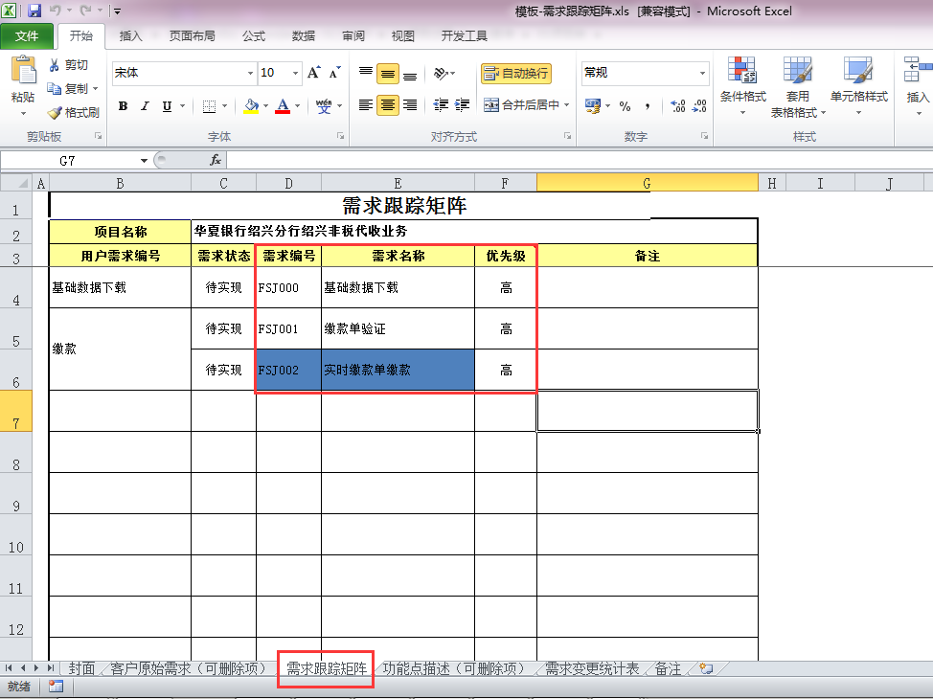
一、Sheet【(一)功能清单统计】使用说明
1、需求跟踪矩阵：

2、需求跟踪矩阵的sheet页名称必须为【需求跟踪矩阵】
3、需求编号和需求名称分别对应功能ID和功能名称
4、路径选择时，应选择到需求矩阵文件，例如：C:\Users\gaokun\Desktop\测试用例\模板-需求跟踪矩阵.xls

二、Sheet【(二-1)消耗工时统计】使用说明
1、wbs模板表头：

2、wbs进度的sheet页名称必须为【Schedule】
3、统计作业名称为【详细设计】和【详细设计检查】的实际工时
4、路径选择时，应选择到wbs文件，例如：C:\Users\gaokun\Desktop\测试用例\WBS拆分表-济南分行财政非税系统.xls

三、Sheet【(二-2)页数统计】使用说明
1、详细设计统计以功能为单位进行统计，若设计合并，则无法按照功能进行页数拆分
2、详细设计文件的命名规则为：详细设计-柜面功能-工本费收取-功能ID-功能名称.doc
3、路径选择时，应选择到详细设计所在文件夹级别，例如：C:\Users\gaokun\Desktop\测试用例\详细设计

四、Sheet【(二-3)问题统计】使用说明
1、对问题统计分为两种：检查单和评审单，只能选择一种，统计后会在Sheet【附1-问题记录】中记录问题记录，以供参考
2、检查单的文件名称格式如：详细设计检查表-功能模块名-功能编号-功能名称.xlsx
3、检查单和评审单的表头分别如下：

4、对检查单或者评审单的内容提取，以问题描述不为空为判断标准，所以若内容中出现空行，则到此结束
5、路径选择时，应选择到检查单或者评审单所在文件夹级别，例如：C:\Users\gaokun\Desktop\测试用例\详细设计评审单

五、Sheet【(三)KPI统计】使用说明
1、KPI统计的数据源为本文档的Sheet【消耗工时统计】、Sheet【问题统计】和Sheet【页数统计】
2、统计时以“功能ID|功能名称”为主键进行数据整合
3、统计时以功能ID是否为空为循环标准，因此数据源Sheet的功能ID不应为空值

注意事项：
1、功能ID和功能名称大部分是从文件名中提取，以“-”为分隔符，因此建议功能名称中不要使用中划线，若不得不使用，则需手工修改统计结果
2、本模板已有格式或名称等不可私自修改，否则可能引起数据统计不正确
3、若某一项无需统计时，相应的内容需要清空，否则会影响KPI数据统计

